表紙・改定履歴
Webダイレクト販売

画面設計書
試算結果画面
G0103

© 2020 Sasuke Financial Lab Inc.

変 更 記 録
版数 REV. | 作成更新日 | 変 更 内 容 | 担 当
01 | 2020-08-11 | 初版 | 山川
02 | 2020-08-18 | 計算基準日の記載を追加 指摘事項対応 | 幡司
03 | 2020-08-27 | ・画面レイアウトの生年月日の表示に和暦を追加、表示仕様を設計説明書に記載 ・設計説明書に、複数申込で一つでもエラーの場合、次のページへ遷移させないことを追記 ・引受緩和型の「必ず確認してください」ボタンの記述を追加 | 幡司

画面レイアウト
画面レイアウト | システム | 画面名 | 画面ID
 | Webダイレクト販売 | 試算結果画面 | G0103
A

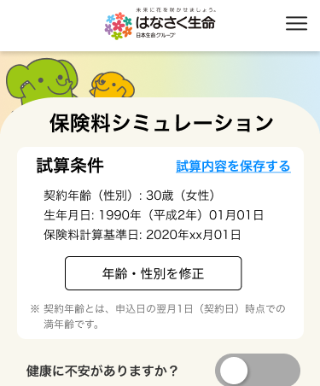

1

2
3

4
 |  |  | ※A4にチェックが入った場合は下部に補足文が入る

5

B
１


 |  |  | ※A3にチェックが入った場合はBエリアの商品が入れ替わる
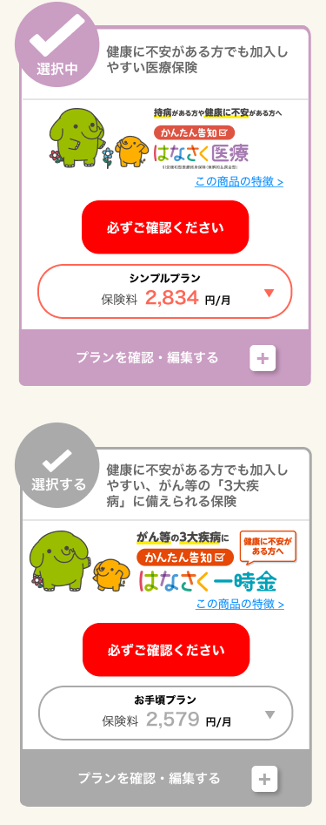
3
2
E
１

4
2

3
C
１
4

5
2
3
F
１
4

D
１
2
3

2
4
3
5

4

G
H
追従フッター
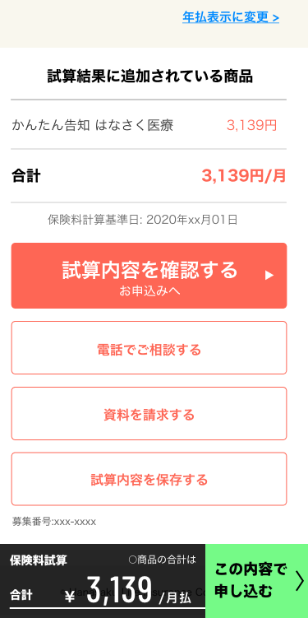
1
１
2
2
3
I
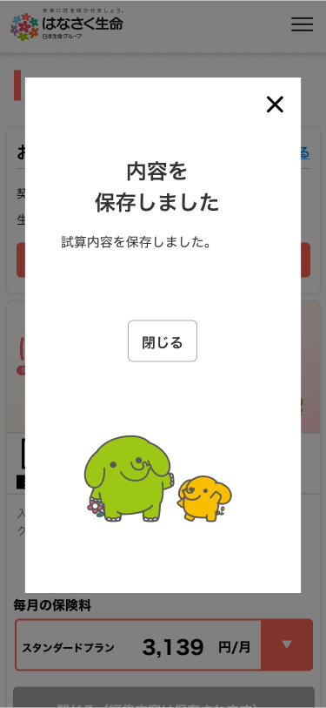
5
4

6

7

8
１

